Накладная-№3
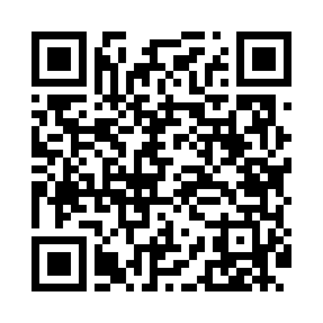
Номер товарно-транспортной накладной: |  |  | Торговый представитель: Amriyev Muhammad
Поставщик: Toshkent falcon fly 2 |  |  | Телефон торгового представителя: +998972880505
Дата отгрузки: 26.11.2025 |  |  | Контрагент: """" Klient
Дата консигнации: |  |  | Адрес:
Доставщик: |  |  | Телефон:
Телефон доставщика:
Время заказа: 26.11.2025 12:25:41
№ | Штрих-код | Название товаров (работ,услуг) | Количество | Количество в кейсе | Цена | Сумма
 |  |  | 49 |  |  | 219.2
1 | 2010008461787 | TS-AR-38-DT TESSERA AREL 38 CM RECTANGULAR PL ATE TS-AR-38-DT | 2 | 2 шт. | 10.10 | 20.20
2 | 2013844515058 | TS-AR-30-KR TESSERA AREL 30 CM SQUARE PLATE T S-AR-30-KR | 2 | 2 шт. | 8.10 | 16.20
3 | 2016638144410 | TS-AR-34-DT TESSERA AREL 34 CM RECTANGULAR PL ATE 30 x 17,5 TS-AR-34-DT | 2 | 2 шт. | 8.50 | 17
4 | 7087738691185 | TS-ZT-27-DZ TESSERA ZEST 27 CM FLAT PLATE TS- ZT-27-DZ | 1 | 1 шт. | 5 | 5
5 | 2014847823072 | TS-ZT-23-DZ TESSERA ZEST 23 CM FLAT PLATE TS- ZT-23-DZ | 1 | 1 шт. | 4 | 4
6 | 6971062720196 | Металлическая подставка для посуды KD56-5083, Hot Rack DB-2-100 | 10 | 10 шт. | 2.80 | 28
7 | 6988011013636 | Оёқчали бамбук ликоб 31x31x4.5 см DB-13-63 | 10 | 10 шт. | 5.50 | 55
8 | 2016513094694 | Поднос столовый пластмасс 35.5x46 sm XP-11-3 | 5 | 5 шт. | 4 | 20
9 | 6953214333201 | Стеклянный аквариум 20YQ, 20 см, XP-33-3 | 2 | 2 шт. | 2.60 | 5.20
10 | 1359426863251 | Деревянная салатница 30cm DB-13-85 | 2 | 2 шт. | 7.10 | 14.20
11 | 6901234190038 | Бамбукли соусница 6.5x6.5x3 см DB-19-3 | 8 | 8 шт. | 0.80 | 6.40
12 | 2012373856977 | Деревянная доска 42×17 см SV-100-1 | 4 | 4 шт. | 7 | 28
Итого: 219.2$|->UZS: 2,740,000.00

